Groepsregistratie
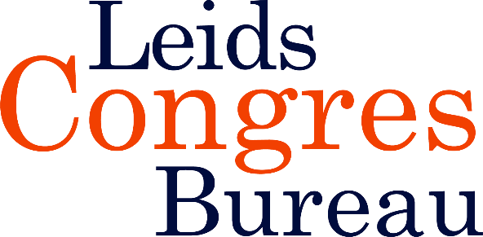
 | Groepsregistratie voor de landelijke studiedag 'Niet-aangeboren hersenletsel' (vanaf 5 personen)
 | 10 mei 2022

 | Factuuradres
 | Naam organisatie |  |  |  | Kostenplaats
 | T.a.v. afdeling |  |  |  | Contactpersoon
 | Adres |  |  |  | Telefoon |  |  |  | S.v.p. volledig ingevuld mailen naar:
 | Postcode en plaats |  |  |  | E-mailadres |  |  |  | info@leidscongresbureau.nl

 | Uw investering: € 355,- p.p.excl. btw, 5e persoon gratis t/m 18 juli € 330,- p.p. exclusief btw
 | ACHTERNAAM | INITIALEN | TUSSEN- VOEGSEL | VOORNAAM | M/V | FUNCTIE | ORGANISATIE | AFDELING | E-MAILADRES | KEUZESESSIE RONDE 1 (A of B) | KEUZESESSIE RONDE 2 (C of D) | BIG- of lidmaatschapsnr. tbv accreditatie
1
2
3
4
5
6
7
8
9
10
11
12
13
14
15
16
17
18
19
20

 | Annuleren kan uitsluitend schriftelijk. Tot twee weken voor de studiedag brengen wij €50,-* administratiekosten per deelnemer in rekening. Als u binnen twee weken voor de studiedag annuleert, rekenen wij het volledige bedrag. Bij verhindering is uw plaatsvervanger uiteraard van harte welkom. Op al onze bijeenkomsten zijn de algemene voorwaarden van toepassing. *Alle genoemde bedragen zijn exclusief btw

